Anleitung
Anleitung zur Ju-Jutsu Prüfungsliste NWJJV e.V.

Lieber Nutzer dieser Liste,

diese Liste wurde erstellt, um den Prüfern eine schnelle und fehlerfreie Prüfungsvorbereitung zu ermöglichen. Aus diesem Grunde enthält die Liste
viele Programmierungen, die die manuell einzutragenden Daten auf ein Minimum reduzieren. Trotz sorgfältiger Erstellung dieser Automatismen und
mehrfachem Testen der Funktionsfähigkeiten, lässt sich der Fehlerteufel nie zu 100% ausschließen. Wenn daher beim Ausfüllen der Liste eine
Unstimmigkeit auffällt, so kann diese durch eine kurze Mitteilung an: |  |  |  | pruefung@nwjjv.eu | schnell korrigiert werden.

Die Liste selbst ist so aufgebaut, dass die einzutragenden Daten für einen lizenzierten Prüfer des NWJJV selbsterklärend sind. Dennoch sollten vor
dem ersten Gebrauch die nachfolgenden Erläuterungen zur Liste gelesen werden, um den Aufbau und die Automatismen der Prüfungsliste besser
verstehen zu können. Alle Tabellenblätter sind so formatiert, dass sie problemlos im DIN A4 Format gedruckt werden können.

Makros:
Es wurde bei der Programmierung bewusst darauf verzichtet, Makros (kleine selbstausführende Programme) zu implementieren, da diese dazu führen
können, dass Sicherheitseinstellungen beim Herunterladen der Datei aus dem Internet zu Problemen führen können und weil durch die Makros die
persönlichen Einstellungen der Benutzersoftware verändert werden können. Darüber hinaus gebietet die Sicherheit Vorsicht beim Herunterladen von
Dateien aus dem Internet, die Makros beinhalten, da diese oft als Virenprogramme missbraucht werden.

Aufbau:
Die vorliegende Datei beinhaltet 5 Tabellenblätter:

Lediglich die beiden Tabellenblätter "Prüfungsbericht" und "Prüfungsliste" sind für eine Prüfung zu bearbeiten. Alle weiteren Tabellenblätter stellen den
Prüfern zusätzliche, oft hilfreiche Informationen zur Verfügung. Das Tabellenblatt "Prüfungsvoraussetzungen" bietet einen komprimierten Überblick in
Matrix Form bzgl. aller Voraussetzungen, die abhängig von der angestrebten Graduierung bis zum Meldeschluss der Prüfung erfüllt sein müssen.
Das Tabellenblatt "Konfliktmeldungen" beschreibt alle Konflikte, die beim Ausfüllen der Prüfungsliste durch den Prüfer auftreten können.
Siehe hierzu | Konfliktmeldungen | weiter unten.

Prüfungsbericht:
Das Tabellenblatt Prüfungsbericht ist die Vorderseite der Prüfungsliste. Es können nur die hier farblich hervorgehobenen Felder am PC zur
Prüfungsvorbereitung ausgefüllt werden:
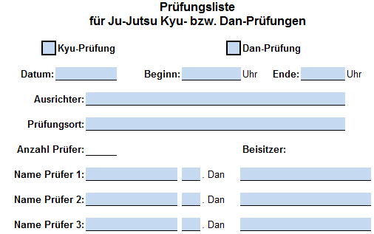

 |  |  | Die Rubrik "Beisitzer" ist nur dann auszufüllen, wenn
 |  |  | im Rahmen des Prüferlizenzneuerwerbs ein oder
 |  |  | mehrere in der Ausbildung befindliche Prüfer außer
 |  |  | Konkurrenz mit prüfen.

Das Aktivieren der Kästchen zur Kyu- oder Dan-Prüfung erzeugt auf dem Tabellenblatt "Prüfungsliste" entsprechend der getroffenen Auswahl
unterschiedliche Überschriften. Die Datums- und Ausrichterangaben werden automatisch in die Kopfzeile des Tabellenblatts "Prüfungsliste"
übernommen. Es können auch beide Kästchen Kyu- und Dan-Prüfung gleichzeitig aktiviert werden. Diese Einstellung bleibt jedoch
ausschließlich den Prüfungen auf Landesebene vorbehalten.
Die Anzahl der Prüfer wird automatisch in Abhängigkeit der eingetragenen Prüfer erzeugt.

Der Prüfungsbericht ist unmittelbar nach der Prüfung manuell auszufüllen und vom Prüfer dieser Liste zu unterschreiben:
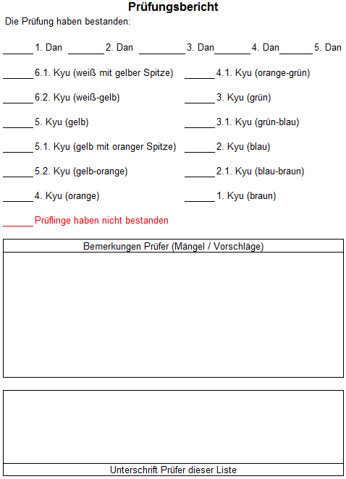
 |  |  | Das Ausfüllen des Prüfungsspiegels ist
 |  |  | obligatorisch

 |  |  | Die Angabe von Bemerkungen ist optional

 |  |  | Das Unterschreiben des Prüfungsberichts ist
 |  |  | obligatorisch

Der grau hinterlegte Bereich ist Eintragungen des Landesverbandes vorbehalten und darf vom Prüfer nicht beschriftet werden.
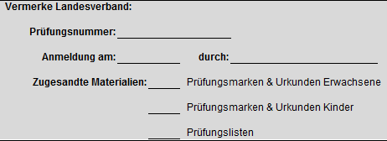

Der untere Bereich auf der rechten Seite des Tabellenblattes enthält wichtige Hinweise für den Ausrichter zur gefälligen Beachtung:

Das Datum, bis wann die ausgefüllte Prüfungsliste einzureichen ist, wird basierend auf der Angabe zum Prüfungsdatum automatisch erzeugt.

Prüfungsliste:
Zur Vorbereitung der Prüfungsliste sind die Spalten "Altersgruppe" bis "Grad zur Zeit" am PC auszufüllen.
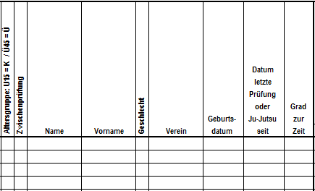

Beim Klicken in die Spalten "Altersgruppe", "Zwischenprüfung", "Geschlecht" und "Grad zur Zeit" erscheinen unterschiedliche Eingabeaufforderungen,
wie z.B.:
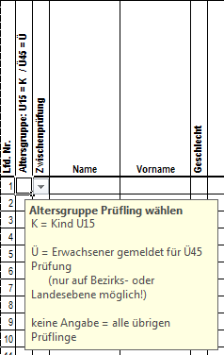

 |  | Die Einträge dieser Zellen, sind über eine Auswahlliste zu
 |  | wählen:

Die Auswahl der derzeitigen Graduierung ixt alle nichtzutreffenden Bewertungsfächer automatisch aus und zeigt die Anzahl der relevanten
Prüfungsfächer an:
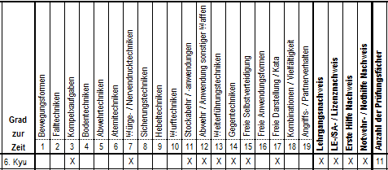

 | Entsprechend der Anzahl gelisteter Prüfer im Tabellenblatt "Prüfungsbericht", werden die Spalten "Anzahl der Prüfer" und
 | "Mindestpunktzahl Prüfer" automatisch ausgefüllt, vorausgesetzt, dass in der Spalte "Name" ein Prüfling gelistet ist.

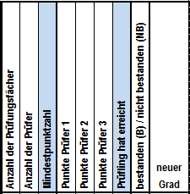 |  | Die Spaltenüberschriften "Mindestpunktzahl" und "Prüfling hat erreicht" passen sich basierend
 |  | auf der Anzahl der Prüfer entsprechend der Kriterien zum Bestehen wie folgt automatisch an:
 |  | Anzahl Prüfer | Spaltenüberschrift "Mindestpunktzahl" |  | Spaltenüberschrift "Prüfling hat erreicht"
 |  | 0 | Mindestpunktzahl |  | Prüfling hat erreicht
 |  | 1 | Mindestpunktzahl des Prüfers |  | Gesamtpunktzahl des Prüfers
 |  | 2 | Mindestpunktzahl aller Prüfer |  | Gesamtpunktzahl aller Prüfer
 |  | 3 | Mindestpunktzahl pro Prüfer |  | Anzahl Prüfer bestanden
 |  |  | Die entsprechende Mindestpunktzahl in der
 |  |  | Prüfungsliste wird automatisch angepasst

 | Sobald auf dem Prüfungsbericht (Seite 1) Prüfer gelistet werden, erscheinen diese automatisch der entsprechenden Prüfernummer
 | zugeordnet auf der Prüfungsliste (Seite 2).
 | Die Spalten nicht eingesetzter Prüfer werden automatisch ausgeixt.

Eine Aktivierung in der Spalte "Zwischenprüfung" bewirkt zusammen mit der Auswahl der derzeitigen Graduierung das Zusammenführen der
Bewertungsfächer (4 -10) des Technikprogramms und korrigiert die Anzahl der Prüfungsfächer entsprechend:

Konflikte:
Erfolgen bei der Vorbereitung der Prüfungsliste Einträge, die sich gegenseitig ausschließen, so werden diese durch Einfärbung der betroffenen Zellen
als Konflikt angezeigt. Im nachfolgenden Beispiel ist Ü45 und Zwischenprüfung gleichzeitig aktiviert, was sich jedoch nach geltender Prüfungsordnung
ausschließt (Voraussetzung: der Konflikt wird erst dann sichtbar, wenn ein Geburtsdatum eingetragen wurde):
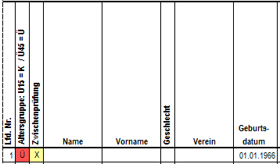
 |  |  |  | Es gibt insgesamt 4 Konfliktkategorien. Diese sind am unteren linken Rand
 |  |  |  | des Tabellenblatts "Prüfungsliste" ersichtlich und erscheinen mit
 |  |  |  | unterschiedlichen Farbcodes:

Das Tabellenblatt "Konfliktmeldungen" bietet eine Gesamtübersicht aller möglicher angezeigter Konflikte und der Voraussetzungen, damit diese
sichtbar werden. Bei auftretenden Konflikten (automatische Einfärbung von Zellen), kann diese als Hilfe zur Behebung des Konflikts genutzt werden.
Bis auf die im Tabellenblatt "Konfliktmeldungen" dargestellten Ausnahmen, dürfen keine eingefärbten Zellen in der Prüfungsliste erscheinen, da sonst
ein Verstoß gegen die aktuelle Prüfungsordnung des DJJV respektive des NWJJV vorliegt.

